Sheet1
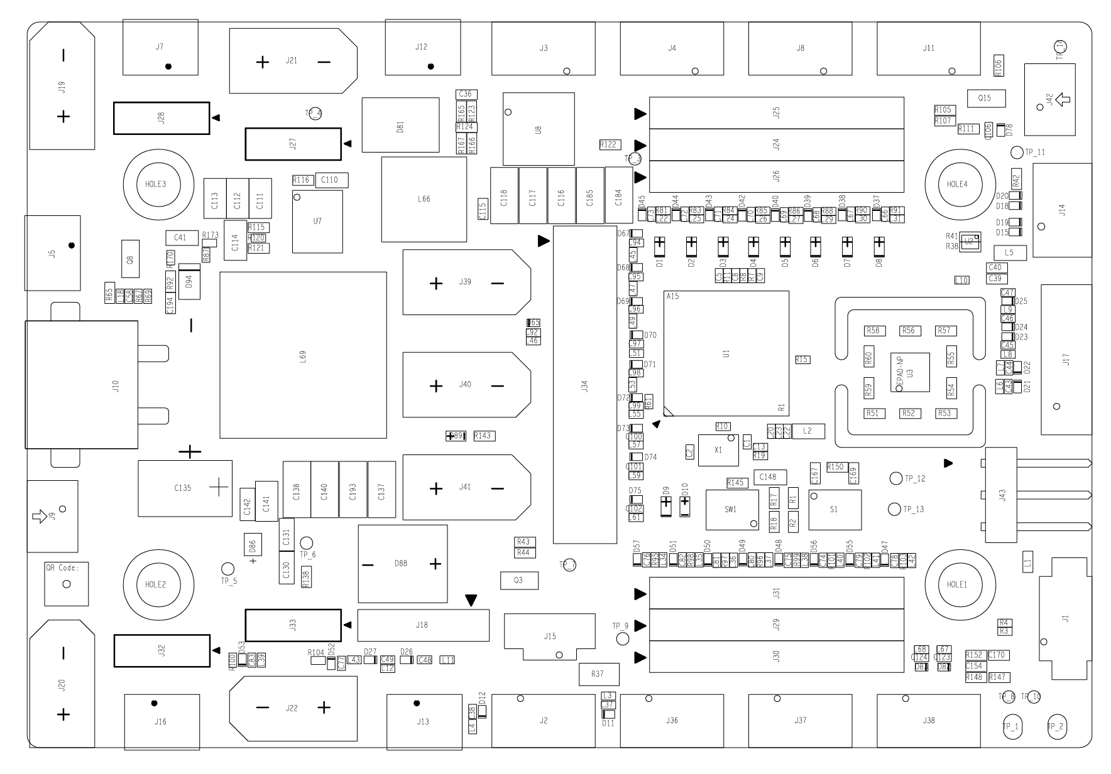

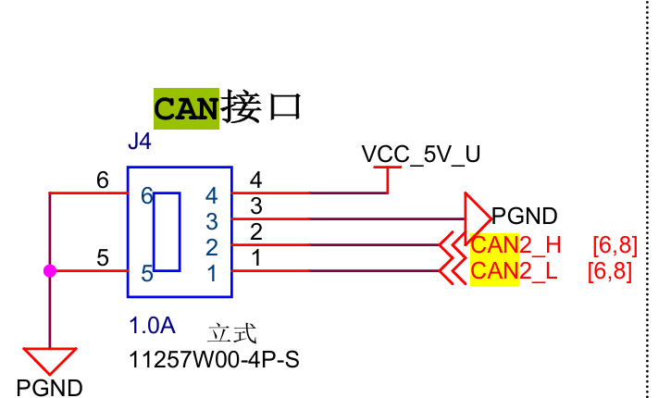

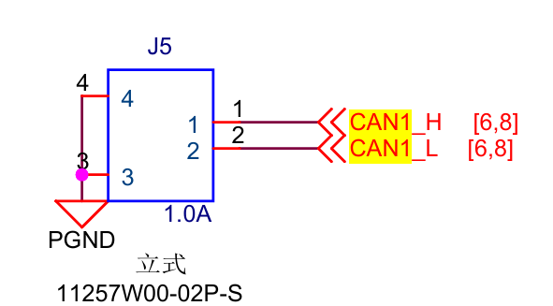

CAN1 | 底盘4个3508 | 矿仓电机

CAN2 | 板间通讯 | 机械臂YAW轴电机

PF10 | 真空泵

Sheet2
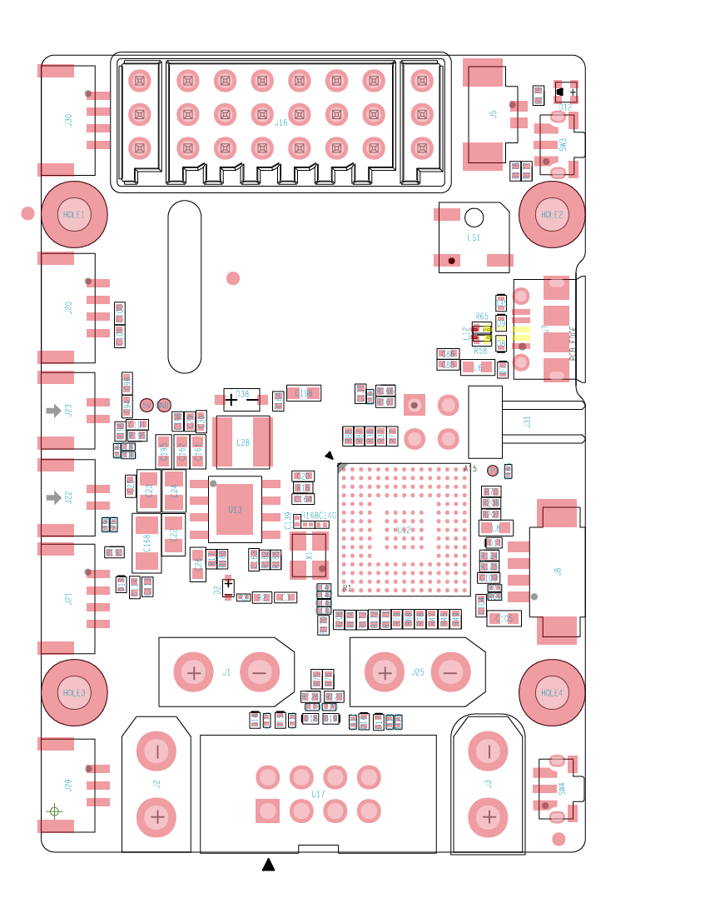

CAN1 | 臂上除YAW以外所有电机

CAN2 | 板间通讯

